TOTAL
Alkalmazott szűrők: TRANSPORT_MODE egyezik ezzel: Sea Reference type egyezik ezzel: Highlighted references only „QUERY_List_Carrier_name_EDIQ_Act”[LSP] egyezik ezzel: Maersk Date ekkori vagy későbbi a következőnél: 2026.04.06. 0:00:00 és dátuma korábbi, mint 2026.04.13. 0:00:00 SHIPMENT_CANCELLED egyezik ezzel: (Üres) Previous and next 1 year egyezik ezzel: Y KPI_Category nem egyezik ezzel: Mapping
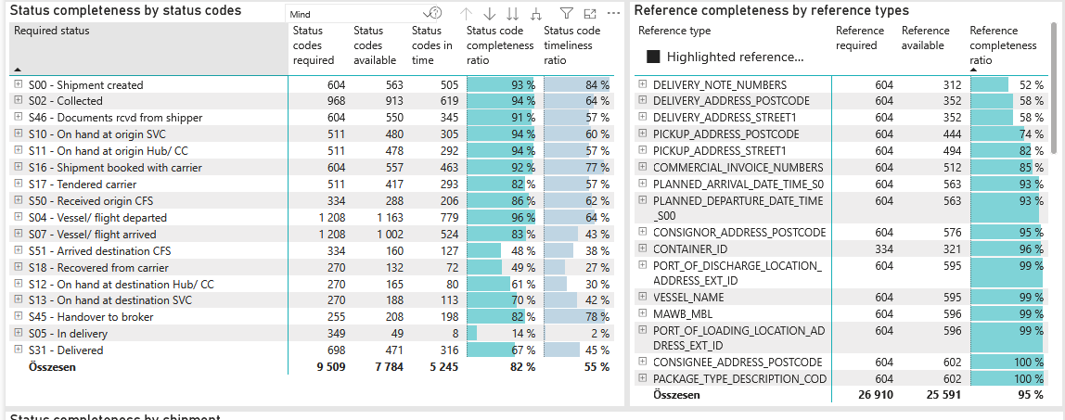
Required status | Status type | „QUERY_List_Carrier_EDIQ_Act”[LSP] | Status codes required | Status codes available | Status codes in time | Status code completeness ratio | Status code timeliness ratio
S00 - Shipment created | Actual | Maersk | 604 | 563 | 505 | 93 % | 84 %
S02 - Collected | Estimated | Maersk | 484 | 469 | 420 | 97 % | 87 %
S02 - Collected | Actual | Maersk | 484 | 444 | 199 | 92 % | 41 %
S46 - Documents rcvd from shipper | Actual | Maersk | 604 | 550 | 345 | 91 % | 57 %
S10 - On hand at origin SVC | Actual | Maersk | 511 | 480 | 305 | 94 % | 60 %
S11 - On hand at origin Hub/ CC | Actual | Maersk | 511 | 478 | 292 | 94 % | 57 %
S16 - Shipment booked with carrier | Actual | Maersk | 604 | 557 | 463 | 92 % | 77 %
S17 - Tendered carrier | Actual | Maersk | 511 | 417 | 293 | 82 % | 57 %
S50 - Received origin CFS | Actual | Maersk | 334 | 288 | 206 | 86 % | 62 %
S04 - Vessel/ flight departed | Estimated | Maersk | 604 | 594 | 526 | 98 % | 87 %
S04 - Vessel/ flight departed | Actual | Maersk | 604 | 569 | 253 | 94 % | 42 %
S07 - Vessel/ flight arrived | Estimated | Maersk | 604 | 586 | 285 | 97 % | 47 %
S07 - Vessel/ flight arrived | Actual | Maersk | 604 | 416 | 239 | 69 % | 40 %
S51 - Arrived destination CFS | Actual | Maersk | 334 | 160 | 127 | 48 % | 38 %
S18 - Recovered from carrier | Actual | Maersk | 270 | 132 | 72 | 49 % | 27 %
S12 - On hand at destination Hub/ CC | Actual | Maersk | 270 | 165 | 80 | 61 % | 30 %
S13 - On hand at destination SVC | Actual | Maersk | 270 | 188 | 113 | 70 % | 42 %
S45 - Handover to broker | Actual | Maersk | 255 | 208 | 198 | 82 % | 78 %
S05 - In delivery | Actual | Maersk | 349 | 49 | 8 | 14 % | 2 %
S31 - Delivered | Estimated | Maersk | 349 | 347 | 282 | 99 % | 81 %
S31 - Delivered | Actual | Maersk | 349 | 124 | 34 | 36 % | 10 %

FCL
Alkalmazott szűrők: TRANSPORT_MODE egyezik ezzel: Sea TRANSPORT_SERVICE_PRIORITY egyezik ezzel: FCL/FCL/FCL Reference type egyezik ezzel: Highlighted references only „QUERY_List_Carrier_name_EDIQ_Act”[LSP] egyezik ezzel: Maersk Date ekkori vagy későbbi a következőnél: 2026.04.06. 0:00:00 és dátuma korábbi, mint 2026.04.13. 0:00:00 SHIPMENT_CANCELLED egyezik ezzel: (Üres) Previous and next 1 year egyezik ezzel: Y KPI_Category nem egyezik ezzel: Mapping
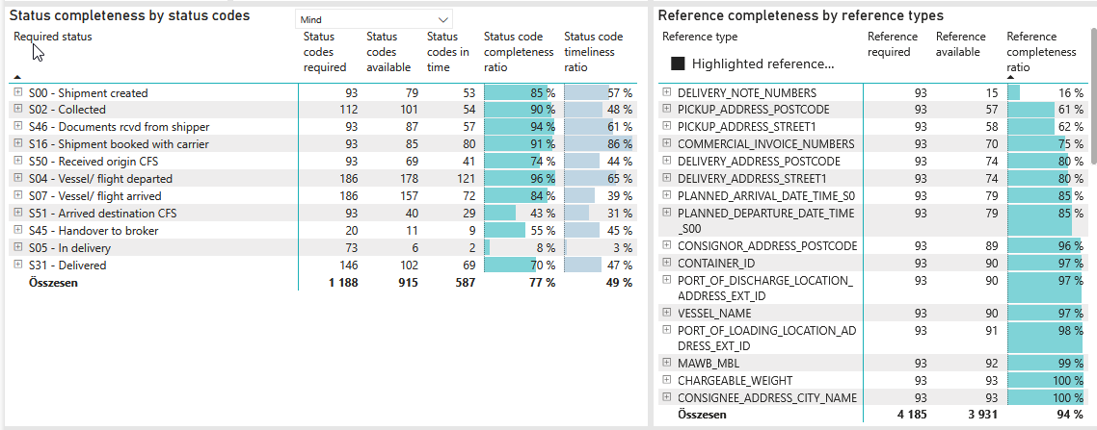
Required status | Status type | „QUERY_List_Carrier_EDIQ_Act”[LSP] | Status codes required | Status codes available | Status codes in time | Status code completeness ratio | Status code timeliness ratio
S00 - Shipment created | Actual | Maersk | 93 | 79 | 53 | 85 % | 57 %
S02 - Collected | Estimated | Maersk | 56 | 52 | 35 | 93 % | 63 %
S02 - Collected | Actual | Maersk | 56 | 49 | 19 | 88 % | 34 %
S46 - Documents rcvd from shipper | Actual | Maersk | 93 | 87 | 57 | 94 % | 61 %
S16 - Shipment booked with carrier | Actual | Maersk | 93 | 85 | 80 | 91 % | 86 %
S50 - Received origin CFS | Actual | Maersk | 93 | 69 | 41 | 74 % | 44 %
S04 - Vessel/ flight departed | Estimated | Maersk | 93 | 91 | 83 | 98 % | 89 %
S04 - Vessel/ flight departed | Actual | Maersk | 93 | 87 | 38 | 94 % | 41 %
S07 - Vessel/ flight arrived | Estimated | Maersk | 93 | 91 | 50 | 98 % | 54 %
S07 - Vessel/ flight arrived | Actual | Maersk | 93 | 66 | 22 | 71 % | 24 %
S51 - Arrived destination CFS | Actual | Maersk | 93 | 40 | 29 | 43 % | 31 %
S45 - Handover to broker | Actual | Maersk | 20 | 11 | 9 | 55 % | 45 %
S05 - In delivery | Actual | Maersk | 73 | 6 | 2 | 8 % | 3 %
S31 - Delivered | Estimated | Maersk | 73 | 71 | 57 | 97 % | 78 %
S31 - Delivered | Actual | Maersk | 73 | 31 | 12 | 42 % | 16 %

BCO
Alkalmazott szűrők: TRANSPORT_MODE egyezik ezzel: Sea TRANSPORT_SERVICE_PRIORITY egyezik ezzel: LCL/FCL/FCL Reference type egyezik ezzel: Highlighted references only „QUERY_List_Carrier_name_EDIQ_Act”[LSP] egyezik ezzel: Maersk Date ekkori vagy későbbi a következőnél: 2026.04.06. 0:00:00 és dátuma korábbi, mint 2026.04.13. 0:00:00 SHIPMENT_CANCELLED egyezik ezzel: (Üres) Previous and next 1 year egyezik ezzel: Y KPI_Category nem egyezik ezzel: Mapping
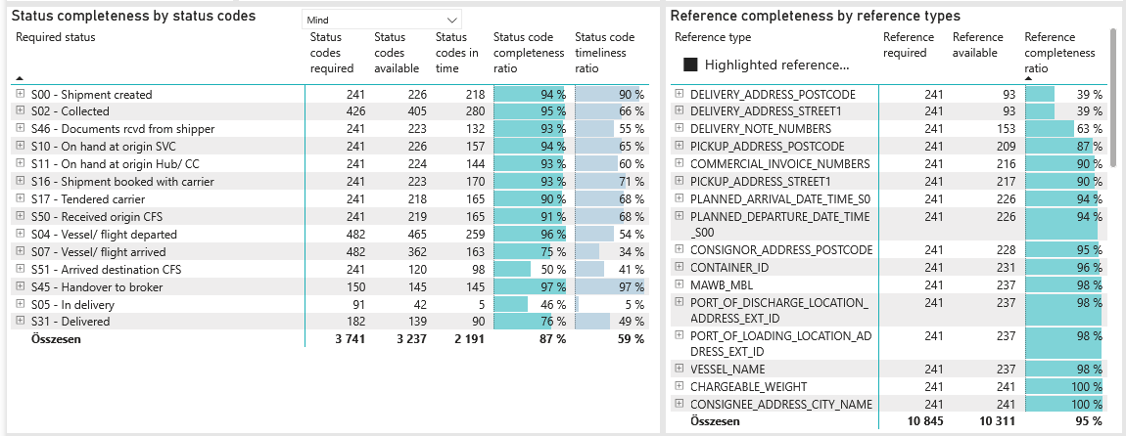
Required status | Status type | „QUERY_List_Carrier_EDIQ_Act”[LSP] | Status codes required | Status codes available | Status codes in time | Status code completeness ratio | Status code timeliness ratio
S00 - Shipment created | Actual | Maersk | 241 | 226 | 218 | 94 % | 90 %
S02 - Collected | Estimated | Maersk | 213 | 209 | 191 | 98 % | 90 %
S02 - Collected | Actual | Maersk | 213 | 196 | 89 | 92 % | 42 %
S46 - Documents rcvd from shipper | Actual | Maersk | 241 | 223 | 132 | 93 % | 55 %
S10 - On hand at origin SVC | Actual | Maersk | 241 | 226 | 157 | 94 % | 65 %
S11 - On hand at origin Hub/ CC | Actual | Maersk | 241 | 224 | 144 | 93 % | 60 %
S16 - Shipment booked with carrier | Actual | Maersk | 241 | 223 | 170 | 93 % | 71 %
S17 - Tendered carrier | Actual | Maersk | 241 | 218 | 165 | 90 % | 68 %
S50 - Received origin CFS | Actual | Maersk | 241 | 219 | 165 | 91 % | 68 %
S04 - Vessel/ flight departed | Estimated | Maersk | 241 | 236 | 215 | 98 % | 89 %
S04 - Vessel/ flight departed | Actual | Maersk | 241 | 229 | 44 | 95 % | 18 %
S07 - Vessel/ flight arrived | Estimated | Maersk | 241 | 233 | 109 | 97 % | 45 %
S07 - Vessel/ flight arrived | Actual | Maersk | 241 | 129 | 54 | 54 % | 22 %
S51 - Arrived destination CFS | Actual | Maersk | 241 | 120 | 98 | 50 % | 41 %
S45 - Handover to broker | Actual | Maersk | 150 | 145 | 145 | 97 % | 97 %
S05 - In delivery | Actual | Maersk | 91 | 42 | 5 | 46 % | 5 %
S31 - Delivered | Estimated | Maersk | 91 | 91 | 81 | 100 % | 89 %
S31 - Delivered | Actual | Maersk | 91 | 48 | 9 | 53 % | 10 %

LCL
Alkalmazott szűrők: TRANSPORT_MODE egyezik ezzel: Sea TRANSPORT_SERVICE_PRIORITY egyezik ezzel: LCL/LCL/LCL Reference type egyezik ezzel: Highlighted references only „QUERY_List_Carrier_name_EDIQ_Act”[LSP] egyezik ezzel: Maersk Date ekkori vagy későbbi a következőnél: 2026.04.06. 0:00:00 és dátuma korábbi, mint 2026.04.13. 0:00:00 SHIPMENT_CANCELLED egyezik ezzel: (Üres) Previous and next 1 year egyezik ezzel: Y KPI_Category nem egyezik ezzel: Mapping
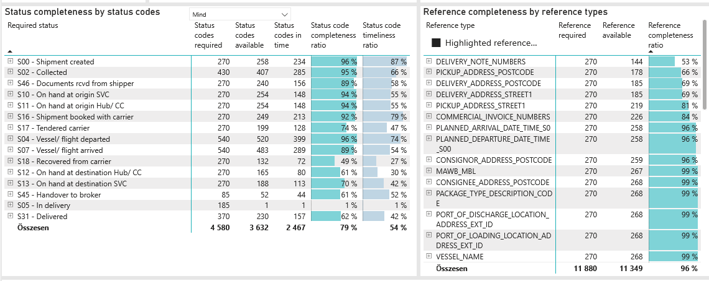
Required status | Status type | „QUERY_List_Carrier_EDIQ_Act”[LSP] | Status codes required | Status codes available | Status codes in time | Status code completeness ratio | Status code timeliness ratio
S00 - Shipment created | Actual | Maersk | 270 | 258 | 234 | 96 % | 87 %
S02 - Collected | Estimated | Maersk | 215 | 208 | 194 | 97 % | 90 %
S02 - Collected | Actual | Maersk | 215 | 199 | 91 | 93 % | 42 %
S46 - Documents rcvd from shipper | Actual | Maersk | 270 | 240 | 156 | 89 % | 58 %
S10 - On hand at origin SVC | Actual | Maersk | 270 | 254 | 148 | 94 % | 55 %
S11 - On hand at origin Hub/ CC | Actual | Maersk | 270 | 254 | 148 | 94 % | 55 %
S16 - Shipment booked with carrier | Actual | Maersk | 270 | 249 | 213 | 92 % | 79 %
S17 - Tendered carrier | Actual | Maersk | 270 | 199 | 128 | 74 % | 47 %
S04 - Vessel/ flight departed | Estimated | Maersk | 270 | 267 | 228 | 99 % | 84 %
S04 - Vessel/ flight departed | Actual | Maersk | 270 | 253 | 171 | 94 % | 63 %
S07 - Vessel/ flight arrived | Estimated | Maersk | 270 | 262 | 126 | 97 % | 47 %
S07 - Vessel/ flight arrived | Actual | Maersk | 270 | 221 | 163 | 82 % | 60 %
S18 - Recovered from carrier | Actual | Maersk | 270 | 132 | 72 | 49 % | 27 %
S12 - On hand at destination Hub/ CC | Actual | Maersk | 270 | 165 | 80 | 61 % | 30 %
S13 - On hand at destination SVC | Actual | Maersk | 270 | 188 | 113 | 70 % | 42 %
S45 - Handover to broker | Actual | Maersk | 85 | 52 | 44 | 61 % | 52 %
S05 - In delivery | Actual | Maersk | 185 | 1 | 1 | 1 % | 1 %
S31 - Delivered | Estimated | Maersk | 185 | 185 | 144 | 100 % | 78 %
S31 - Delivered | Actual | Maersk | 185 | 45 | 13 | 24 % | 7 %

